Hist.Archive (scope)
Hist. Gemeindearchive: z.B. Herisau |  | z.B. Bühler | (Details siehe Crystal Reports!)

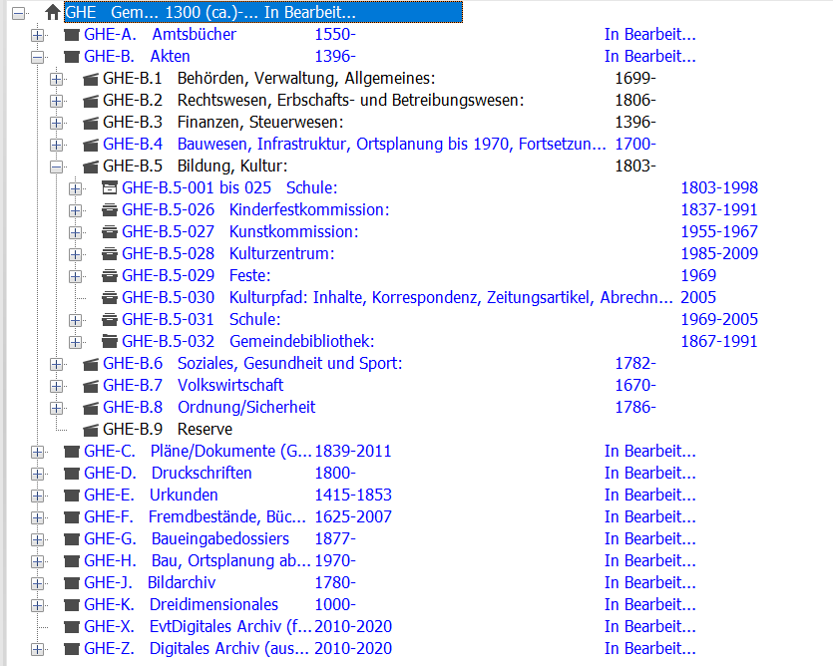
 |  | A Amtsbücher |  | 1 Behörden Verw Allg
 |  |  |  | 2 Rechtspflege
 |  |  |  | 3 Finanzen Steuern
 |  |  |  | 4 Bau Infrastrukt Plang
 |  |  |  | 5 Bildg Kultur
 |  |  |  | 6 Soziales Gesundheit
 |  |  |  | 7 Volkswirtschaft
 |  |  |  | 8 Polizei Militär
 |  | B Akten | (Untergliederung wie A)
 |  | C Pläne
 |  | D Druckschriften
 |  | E Urkunden
 |  | F Fremdbestände |  | 1 Historisches
 |  |  |  | 2 Vereine etc
 |  |  |  | 3 Private
 |  |  |  | 4 Alte Bücher
 |  | J Bilder Filme



Records Manager/ Archivarin der Appenzeller Gemeinden | Herisau
 | Heiden
 | Bühler
 | Hundwil
 | Rehetobel
 | Wald
 | Grub
 | Lutzenberg

